地图模块
暂时不用
1、主要模块分为路、敌人
2、玩家用鼠标选择下一场战斗，已经完成的战斗消失，每次多出现一格战斗

 |  |  |  |  |  |  |  |  | 背包 |  |  |  |  |  |  | 背包
 |  |  |  |  |  |  |  |  | 道具1 |  |  |  |  |  |  | 道具1
 |  | 敌人名字 |  |  |  | 敌人名字 |  |  | 道具2 |  |  |  |  |  |  | 道具2
 |  |  |  |  |  |  |  |  | 道具3 |  |  |  |  |  |  | 道具3
 |  | 敌人名字 |  |  |  | ？ |  |  |  |  |  |  | 敌人名字 |  |  | 道具4

3、到达道具地格，触发道具事件，显示道具的二级界面，对它有三个操作：【立即使用】【放进背包】和【忽略并跳过】
暂时不用
 | 道具名字
立即使用

放进背包

忽略并跳过
 | 道具描述
 | 道具描述
 | 道具描述

暂时不用
4、 选中敌人地格，进入战斗界面进行战斗，唯一道路上的敌人不可跳过，每次都先进行己方的回合，部分敌人会按设定，在x回合后逃跑（策划会在text中进行说明）
己方回合
敌方回合
滑块操作结果
是否认输
本局结束
 |  |  |  | 血量：20 | 血量：20 |  |  |  | 敌人名字 |  | 血量：20 |  |  |  | 敌人名字
 |  |  |  | 敌人名字 |  |  |  |  | 敌人技能 |  |  |  |  |  | 敌人技能
 |  |  |  | 敌人技能 |  |  |  |  | 敌人道具 |  |  |  |  |  | 敌人道具
是否有技能
使用技能
等待一秒并显示技能描述
进行攻击
 | 本人血量：20
 | 仁慈 | 攻击 |  | 逃跑 | 仁慈 | 攻击 |  | 道具 | 嘴炮 | 逃跑 | 仁慈 | 攻击 |  | 道具 | 嘴炮 | 逃跑
 |  |  | 进行5点攻击 |  | 道具1 | 道具2 | 道具3 | 道具4 | 道具5 | 道具6 |  | 道具2：造成x点伤害，恢复x点血量
技能释放
并判定是否逃跑、血量、胜负
判定血量、胜负

进行敌方回合
敌方回合结束

UIUE需要
1、三个紧挨且颜色不同的技能栏，置中
注明：每个技能栏会伸长压缩，所以建议用直角长方形素材

仁慈 | 攻击 | 逃跑

2、小心心标识符号
注明：颜色比较鲜明，不占太大位置，指示精确

仁慈 | 攻击 | 逃跑

3、栏位的选中效果 | 攻击 | 目前暂定为外框线，建议小叶直接调整unity自带的选中效果

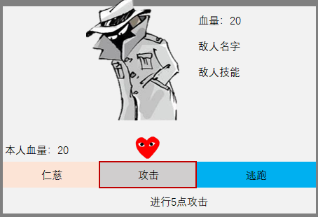
4、具体UI信息的排布设计
 |  |  | 敌人界面 均不可交互 | 敌人立绘
 |  |  |  | 敌人血量：用数字表示，可以考虑加血条
 |  |  |  | 敌人名字：不超过5个字
敌人描述
 |  |  |  | 敌人技能及技能描述，格式【xx：xxxx】不超过20个字
 |  |  |  | 敌人描述：一串文字，仅在开局时出现1秒

 |  |  | 玩家操作界面 | 玩家血量：用数字表示，可做成血条
 |  |  |  | 技能栏：不触及边缘的中心对称长条以及技能名称，防止心出框不好判断
 |  |  |  | 心：只滑动\停止，没有其他变化
 |  |  |  | 技能描述：在技能选中后，出现1秒，方便玩家确认，不超过20字

